Pasaporte - HC
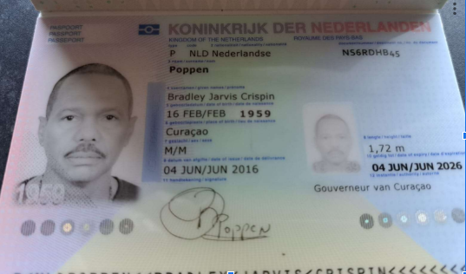

Nombre | BRADLEY | Nombre
Nombre | JARVIS CRISPIN | Nombre
Apellido | POPPEN | Apellido
Género: . | Masculino | Género: .
Pasaporte | NS6RDHB45 | Pasaporte
Fecha de nacimiento | 1959-02-16 | Fecha de nacimiento
Edad | 66 | Edad
Estado civil |  | Estado civil
Dirección |  | Dirección
Nacionalidad y domicilio: |  | Nacionalidad y domicilio:
Email: | bradleypoppen@gmail.com | Email:
Teléfono | 59995684619 | Teléfono
Profesión |  | Profesión
RH |  | RH
Seguro |  | Seguro
Peso |  | Peso
Altura |  | Altura
Idioma |  | Idioma
Estadia:
 |  | Salud

